DNI
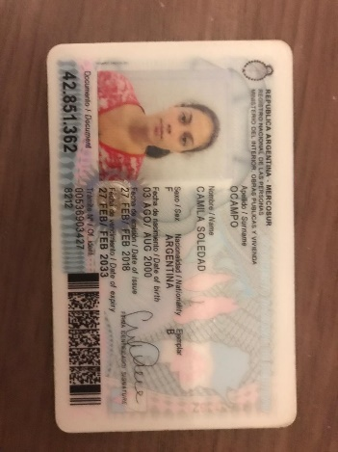
PEGAR AQUÍ FOTO DE SU DNI | APELLIDO Y NOMBRE |  | <completar
 | Camila Soledad Ocampo
 | DNI: 42851362

 |  | REGULAR0

FINAL 1

Ejercicio 1
Parcial 2 | Alumno: Camila Soledad Ocampo
Ejercicio 1. (3 puntos) |  | Dada la siguiente Tabla (los datos en columnas A, B, D), utilizar las funciones ADECUADAS de Excel para:

DNI | APELLIDO y NOMBRE | Edad | PROMEDIO | CONDICION
10203040 | CRISTALDO, ARIEL | 21 | 6 | Reg
30222555 | AGÜERO, JIMENA | 20 | 10 | Prom
11122233 | CUEVAS, PABLO | 19 | 8 | Prom
21122333 | VENTURINO, JOAQUÍN | 20 | 5 | Reg
43122135 | VERDÚN, AGUSTIN | 22 | 3 | L
14141414 | CABRAL, FERNANDA | 24 | 7 | Prom
25151515 | CASO, MANUEL | 23 | 2 | L
15222244 | BANGERTER, BRUNO | 18 | 8 | Prom
36000333 | ARGAÑARAS, AGUSTIN | 19 | 7 | Prom
33322211 | MACIEL, LAUTARO | 20 | 5 | Reg
 |  |  |  | Prom | 5
 |  |  |  | Reg | 3
 |  |  |  | L | 2 |  | Correccion
 | 1) Completar la columna Edad (columna C), con la información de la tabla que se encuentra en la hoja Datos |  |  |  |  | 0.5
 | 2) En columna D validar el promedio para que solo permita el ingreso de números de 0 al 10 |  |  |  |  | 0.5
 | Hacer una captura del cuadro de diálogo y pegarlo en esta hoja
 | 3) Completar columna E con la situación del alumno en función de: |  |  |  |  | 0.8
 | · Poner “Prom” si el Promedio es mayor o igual a 7.
 | · Poner “Reg” si el Promedio está entre 4 (incluido) y 7 (no incluido)
 | · Poner “L” si el Promedio es menor a 4
 | 4) Contar la cantidad de promovidos, regulares y libres en F15, F16 y F17 usando una unica función que pueda COPIARSE a los 3 casos |  |  |  |  | 0.4
 | Hacer la fórmula para F15 y copiarla a F16 y F17
 | 5) Hacer un gráfico que muestre el % de alumnos por cada Condición. Complete con títulos, leyendas, etc. |  |  |  |  | 0.8
 |  |  |  |  |  |  | 0.00 | <TOTAL
 | (Las celdas amarillas son las que se deben resolver. RECORDAR calcular una y COPIAR a las restantes).

 | A CONTINUACION ESCRIBIR LA SINTESIS de TODAS LAS FÓRMULAS UTILIZADAS

Item 2- Captura de pantalla

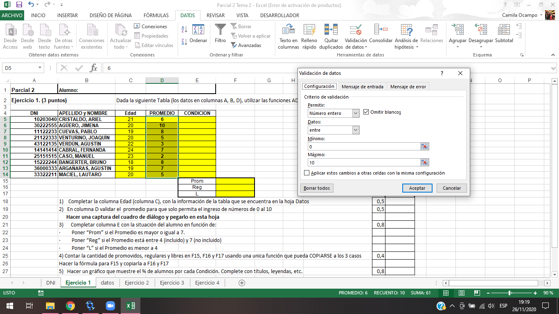

Item 5

CONDICIÓN

Fórmulas utilizadas:
Item 1 | =BUSCARV(A5;datos!$A$2:$D$11;4;FALSO)
Item 3 | =SI(D5>=7;"Prom";SI(Y(D5>=4;D5<7);"Reg";SI(D5<4;"L";" ")))
Item 4 | =CONTAR.SI($E$5:$E$14;E15)

Ejercicio 2
Parcial 2 | Alumno: Camila Soledad Ocampo
Ejercicio 2. (2 puntos)

Las funciones que representan el crecimiento y decrecimiento de ciertas variables en función del tiempo (t) se describen por las funciones h(t) y g(t):
 |  | h(t) = Y= log(t2) + a |  | g(t) = G= m*t -1
En Excel:
1) Tabular ambas (D a F) para t entre 0,25 seg y 4,25 seg con dt = 0,25. Completar antes los datos en columna B14 a B15. |  |  |  |  |  | Ptos | Corrección |  | A CONTINUACION ESCRIBIR LA SINTESIS de TODAS LAS FÓRMULAS UTILIZADAS
Hallar D15, D16, E15 y F15,. Luego COPIAR a las restantes filas. Redondear a 2 decimales |  |  |  |  |  | 0.8
2) Graficar en un mismo gráfico ambas funciones. Poner títulos |  |  |  |  |  | 0.8 |  |  | Item 1 | =B14
3) Observar la intersección de ambas. Marcarla con una recta horizontal en el gráfico. |  |  |  |  |  | 0.4 |  |  |  | =D15+$B$15
Realizar el trabajo de modo que se puedan variar a y m. Por ejemplo la pendiente de la recta a m= -1 |  |  |  |  |  |  | 0.00 | <TOTAL |  | =LOG10(D15^2)+$B$16
No olvidar que el resultado de esta variación debe verse reflejado directamente en el gráfico. |  |  |  |  |  |  |  |  |  | =$B$17*D15+$B$18

Ejercicio 2 - Parcial 2
to: | 0.25 | t | Y | G | Item 2
dt | 0.25 | 0.25 | -4.20 | -1.50
a: | -3.00 | 0.50 | -3.60 | -2.00
m: | -2.00 | 0.75 | -3.25 | -2.50
b recta | -1.00 | 1.00 | -3.00 | -3.00
 |  | 1.25 | -2.81 | -3.50
 |  | 1.50 | -2.65 | -4.00
Recta de corte |  | 1.75 | -2.51 | -4.50
x | y | 2.00 | -2.40 | -5.00
0.5 | -3 | 2.25 | -2.30 | -5.50
1.5 | -3 | 2.50 | -2.20 | -6.00
 |  | 2.75 | -2.12 | -6.50
 |  | 3.00 | -2.05 | -7.00
 |  | 3.25 | -1.98 | -7.50
 |  | 3.50 | -1.91 | -8.00
 |  | 3.75 | -1.85 | -8.50
 |  | 4.00 | -1.80 | -9.00
 |  | 4.25 | -1.74 | -9.50

-->

Ejercicio 3
Parcial 2 | Alumno: Camila Soledad Ocampo
Ejercicio 3. (2.8 puntos)

Resolver con Freemat el ejercicio 2
Las funciones: Y= log(t2) - 3 e g = -2 t -1 |  | representan las curvas de crecimiento y decaimiento de dos bacterias en agua dulce, donde x es el tiempo en segundos.

En FreeMat: |  |  | Ptos | Corrección
1) Tabular ambas funciones para t entre 0,25 seg y 4,25 seg con dt = 0,25. |  |  | 1
2) Graficar en un mismo gráfico ambas funciones. |  |  | 1
3) Observar la intersección de ambas. Marcarla con una recta horizontal en el gráfico. |  |  | 0.4
4) Completar el gráfico con Título principal y en los ejes coordenados |  |  | 0.4
5) COPIAR (NO volver a tipear!) en esta hoja los comandos utilizados y la gráfica obtenida. |  |  |  | 0.00 | <TOTAL

--> %Ahora vamos a definir las funciones del ejercicio 3
--> %Primero la funcion g=-2t-1
--> g=[-2 -1];
--> %Y la funcion y=LOG(t^2)-3
--> y=inline('log(x.^2)-3');
--> %Definimos los valores de X
--> x=0.25:0.25:4.25;
--> %Definimos los valores de Y para la funcion G
--> valorg=polyval(g,x);
--> %Definimos los valores de Y para la funcion Y
--> valory=y(x);
--> plot(x,valorg,x,valory)
--> grid on
--> hold on
--> t=[x' valorg' valory']
t =
0.2500 -1.5000 -5.7726
0.5000 -2.0000 -4.3863
0.7500 -2.5000 -3.5754
1.0000 -3.0000 -3.0000
1.2500 -3.5000 -2.5537
1.5000 -4.0000 -2.1891
1.7500 -4.5000 -1.8808
2.0000 -5.0000 -1.6137
2.2500 -5.5000 -1.3781
2.5000 -6.0000 -1.1674
2.7500 -6.5000 -0.9768
3.0000 -7.0000 -0.8028
3.2500 -7.5000 -0.6427
3.5000 -8.0000 -0.4945
3.7500 -8.5000 -0.3565
4.0000 -9.0000 -0.2274
4.2500 -9.5000 -0.1062
--> %Se intersectan en x=1 y=-3
--> %Anteriormente graficamos ambas funciones, ahora vamos a graficar una recta horizontal en su interseccion
--> plot([0.5 1.5],[-3 -3],'y','LineWidth',3)
--> title('Ejercicio 3-Parcial 2')
--> xlabel('Eje X')
--> ylabel('Eje Y')
-->

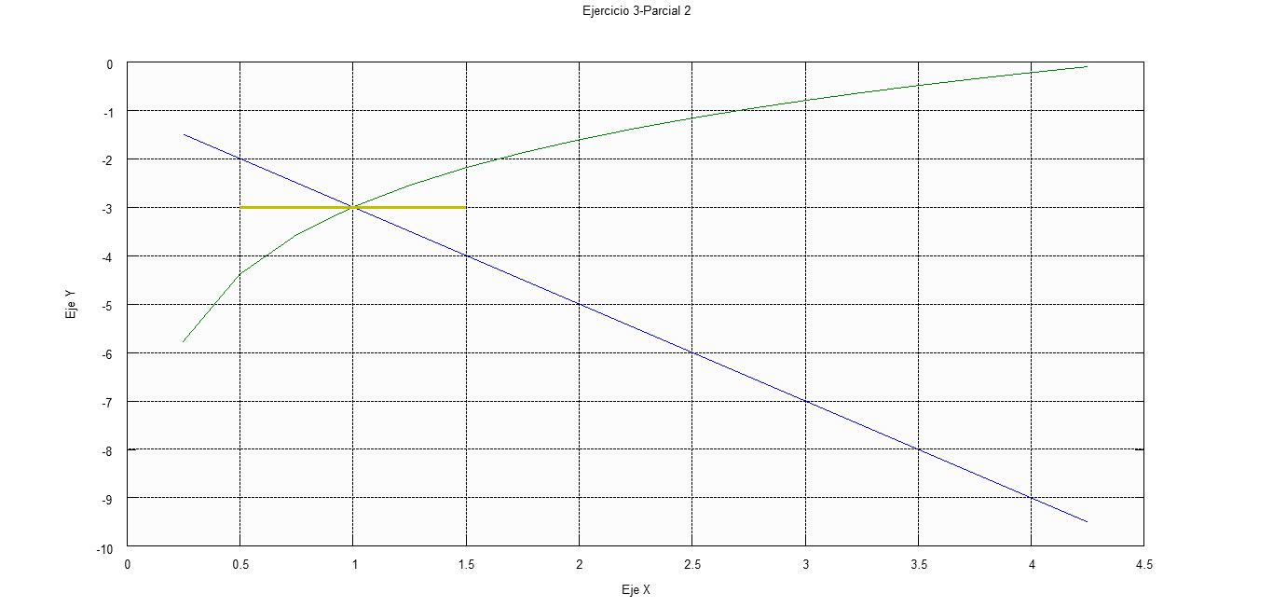
La grafica:

Ejercicio 4
Parcial 2 | Alumno: Camila Soledad Ocampo
Ejercicio 4. (2.2 puntos) |  | USANDO FREEMAT:
 |  |  |  | Corrección
1-Definir los vectores v y z : |  |  | 0.4

2- Definir la matriz A : |  |  | 0.4

3-Hallar y como A * v y t como A * z |  |  | 0.4

4- Graficar y y t en un mismo gráfico, con lineas rojas y verdes, una más gruesa que la otra, para x entre 0 y 4. Completar el gráfico con título principal. |  |  | 1
 |  |  |  | 0.00 | <TOTAL
5- COPIAR (no tipear! de nuevo) en esta hoja los comandos utilizados y la gráfica obtenida.

--> %Vamos a definir los vectores V y Z
--> v=[2;3]
v =
2
3
--> z=[-2;4]
z =
-2
4
--> %Ahora vamos a definir la matriz A
--> A=[1 2;-1 -2]
A =
1 2
-1 -2
--> y=A*v
y =
8
-8
--> t=A*z
t =
6
-6
--> plot(y,'r','LineWidth',3)
--> hold on
--> plot(t,'g','LineWidth',1)
--> grid on
--> axis([0 4 -8 8])
--> title('Ejericio 4-Parcial 2')
--> xlabel('Eje X')
--> ylabel('Eje Y')

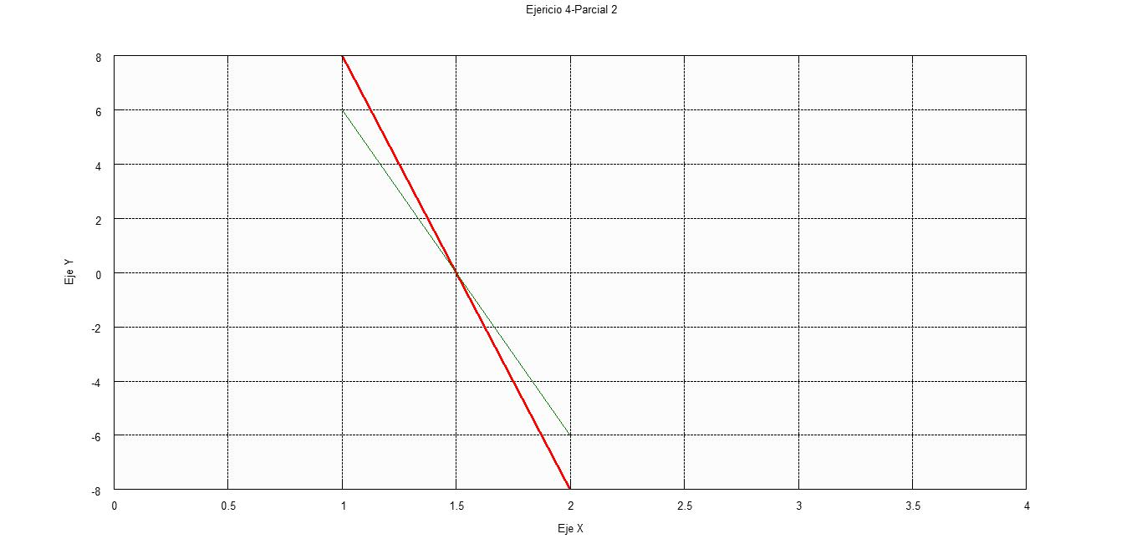
La grafica:

